2023_04_data
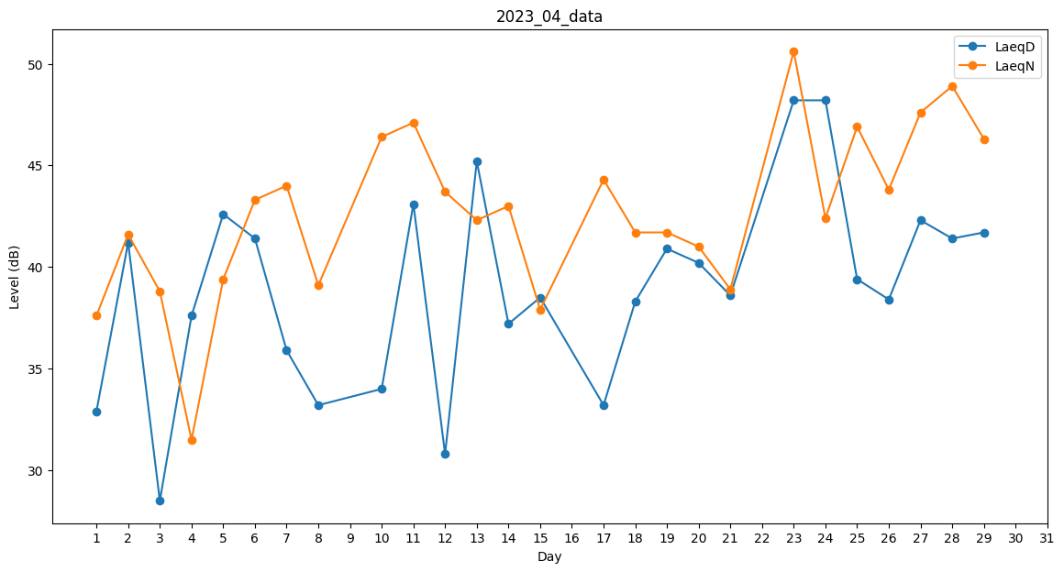
Day | LaeqD | LaeqN
1 | 32.9 | 37.6
2 | 41.2 | 41.6
3 | 28.5 | 38.8
4 | 37.6 | 31.5
5 | 42.6 | 39.4
6 | 41.4 | 43.3
7 | 35.9 | 44
8 | 33.2 | 39.1
9 | 0 | 37.4
10 | 34 | 46.4
11 | 43.1 | 47.1
12 | 30.8 | 43.7
13 | 45.2 | 42.3
14 | 37.2 | 43
15 | 38.5 | 37.9
16 | 0 | 44.5
17 | 33.2 | 44.3
18 | 38.3 | 41.7
19 | 40.9 | 41.7
20 | 40.2 | 41
21 | 38.6 | 38.9
22 | 40.7 | 0
23 | 48.2 | 50.6
24 | 48.2 | 42.4
25 | 39.4 | 46.9
26 | 38.4 | 43.8
27 | 42.3 | 47.6
28 | 41.4 | 48.9
29 | 41.7 | 46.3
30 | 0 | 37.9

